画面フロー
何も押さずに
10秒経つ
ムービーが終わる

タイトル
デモムービー
「やめる」を選択し
〇ボタンを押すと
アプリケーションを閉じる
〇ボタンを押す
〇ボタンを押す
操作説明を選択し
〇ボタンを押す

ステージセレクト
操作説明

ステージを選択して
〇ボタンを押す
×ボタンを押す
ポーズからやめるを選択し
〇ボタンを押す

ゲームプレイ
ポーズ画面

プレイ中に
スタートボタンを押す
続けるを選択し
〇ボタンを押す
ゴール演出後に
次のステージが始まる

クリア条件を満たす

タイトル
ドア
 |  |  |  |  |  |  |  |  |  |  | 処理内容
 |  |  |  |  |  |  |  |  |  |  | ・立ち上げると同時にBGMを再生
 |  |  |  |  |  |  |  |  |  |  | ・BGMが流れ終わるとフェードアウト(暗転)してデモムービーへ
 |  |  |  |  |  |  |  |  |  |  | ・Aボタンを押すと、SEと共にフェードアウト(暗転)してステージセレクト画面へ

Axis

 |  |  |  |  |  |  |  |  | タイトルロゴ

銃的なもの
 |  |  |  |  |  |  |  |  |  |  | 構図
 |  |  |  |  |  |  |  |  |  |  | ・1人称視点でプレイヤーは若干うつむいている。
 |  |  |  |  |  |  |  |  |  |  | ・正面にはドアがあり、Aボタン入力でプレイヤーがドアをくぐり、シーン遷移（移動は自動で行う）

CGリソースリスト
 | 番号 | ファイル名 | 大きさ（座標） |  | 内容 |  |  | 作成担当者 | 作成日 | 組込日
 | 1 | Title | XXXxYY | (?,?) | タイトルロゴ

アニメーションリソースリスト
 | 番号 | ファイル名 | 大きさ（座標） |  | 内容 |  |  | 作成担当者 | 作成日 | 組込日
 | 1 | Title_Animation | XXXxYY | (?,?) | タイトルで流すアニメーション

サウンドリソースリスト(フリー素材使用)
 | 番号 | ファイル名 | 内容 |  | 作成担当者 | 作成日 | 組込日
 | 1 | 6815.mp3 | タイトルのBGM |  |  |  |  |  | 6815.mp3 (DOVA-SYNDROME チョコミント 様)
 | 2 | input_SE3.mp3 | 決定時のSE

ステージセレクト画面
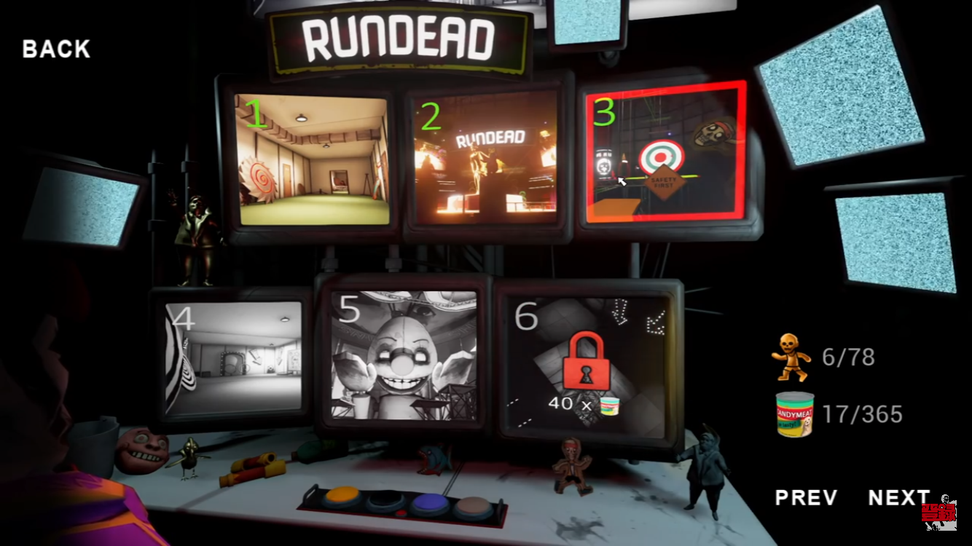
 | ※イメージ

 |  |  |  |  |  |  |  |  |  |  | 処理内容

 |  |  |  |  |  |  |  |  |  |  | ・タイトル、ポーズ画面、クリア画面からフェードイン(１～６ステージが表示されている)
 |  |  |  |  |  |  |  |  |  |  | ・前の画面のBGMは止め、タイトル画面と同じのBGMを流す。タイトルからの場合、音量を下げて引き継ぐ
 |  |  |  |  |  |  |  |  |  |  | ・Lスティックで動くポインターで選択。選択されているステージは枠が光り、静止画3枚が3秒毎に切り替わる
 |  |  |  |  |  |  |  |  |  |  | ・ステージを選択してAボタンでBGMが止まり、SEと共にフェードアウト。選択されたステージのプレイ画面に切り替わる
 |  |  |  |  |  |  |  |  |  |  | ・フェードアウトの仕方は、選択されたステージのモニターにズームインしそのままプレイ画面へ移行する(暗転)
 |  |  |  |  |  |  |  |  |  |  | ・ゲーム終了を選択していた場合、Aボタンでアプリを閉じる（モニターの電源が全て切れ、部屋が暗転しフェードアウト）
 |  |  |  |  |  |  |  |  |  |  | ・右矢印を選択したままと、カメラロールして次のステージが６つ表示される（ページ数をnとして、「６(n-1)+(1~6)」ステージが表示される）
 |  |  |  |  |  |  |  |  |  |  | ・ステージ選択時、選択したステージ画面へズームしながらフェードインし、そのステージへと遷移する。

 |  |  |  |  |  |  |  |  |  |  | ・モニターの左上に数字(ステージナンバー)を表示し、ステージの内装を一部モニターに表示する
 |  |  |  |  |  |  |  |  |  |  | ・解放されていないステージは左上の数字のみを表示し、モニターの映像は真っ暗

①
クレジット
チュートリアル
ステージ１
 |  |  |  |  |  |  |  |  |  |  |  | 1ページ
ズームアウト用モニター
 |  |  |  |  |  |  |  |  |  |  |  |  | ①の位置にポスターが貼られていて、それがクレジットの選択肢になっている

CGリソースリスト |  |  |  |  |  |  |  |  |  |  |  |  | ②の位置に電源ボタンがあり、ゲーム終了の選択肢になっている
 | 番号 | ファイル名 | 大きさ（座標） |  | 内容 |  |  | 作成担当者 | 作成日 | 組込日
 | 1 | StageSelect | XXXxYY | (?,?) | ステージセレクト画面(背景)
 | 2 | Stage１ | XXXxYY | (?,?) | ステージ１への選択肢
チュートリアル
ステージ２
 | 3 | Stage２ | XXXxYY | (?,?) | ステージ２への選択肢
 | 4 | Stage３ | XXXxYY | (?,?) | ステージ３への選択肢
 | 5 | Stage４ | XXXxYY | (?,?) | ステージ４への選択肢
②
ゲーム終了
 | 6 | Stage５ | XXXxYY | (?,?) | ステージ５への選択肢
 | 7 | Stage６ | XXXxYY | (?,?) | ステージ６への選択肢
 | 8 | Tutorial | XXXxYY | (?,?) | 操作説明へ進む選択肢
 | 9 | Yazirusi | XXXxYY | (?,?) | 別のステージを表示する選択肢
 | 10 | ESC | XXXxYY | (?,?) | アプリを閉じる選択肢

サウンドリソースリスト(フリー素材使用)
 | 番号 | ファイル名 | 内容 |  |  | 作成担当者 | 作成日 | 組込日
 | 1 | 6815.mp3 | タイトルBGM
 | 2 | input_SE1.mp3 | 選択時のSE |  |  |  |  |  |  |  |  | ２～４
ステージ
解放してないステージのモニターは、
暗くして表示しない
 | 3 | input_SE2.mp3 | ステージ決定時のSE |  |  |  |  |  |  |  |  | ページ

レイアウトイメージ

90度
90度
ページ1

ペ
l
ジ
４
ペ
l
ジ
２

カ
メ
ラ

90度
ページ３
90度

ポーズ画面
 |  |  |  |  |  |  |  |  |  |  | 処理内容
ポーズ
続ける
リスタート
やめる
 |  |  |  |  |  |  |  |  |  |  | ・プレイ画面を背景にして、画面の中心に表示
 |  |  |  |  |  |  |  |  |  |  | ・表示と同時にプレイBGMの音量を下げて引き継ぐ
 |  |  |  |  |  |  |  |  |  |  | ・Lスティックで選択
 |  |  |  |  |  |  |  |  |  |  | ・「続ける」を選択し、Aボタンでプレイ画面に戻る(ポーズウィンドウが消える)
 |  |  |  |  |  |  |  |  |  |  | ・「リスタート」を選択し、Aボタンでステージの形とプレイヤーの位置をリセットする。
 |  |  |  |  |  |  |  |  |  |  | ・「やめる」を選択し、Aボタンでフェードアウト(暗転)してステージセレクト画面に戻る

CGリソースリスト
 | 番号 | ファイル名 | 大きさ（座標） |  | 内容 |  |  | 作成担当者 | 作成日 | 組込日
 | 1 | Pause | XXXxYY | (?,?) | ポーズウィンドウ
 | 2 | Start | XXXxYY | (?,?) | 「続ける」の選択肢
 | 3 | Restart | XXXxYY | (?,?) | 「リスタート」の選択肢
 | 4 | Back | XXXxYY | (?,?) | 「やめる」の選択肢

サウンドリソースリスト(フリー素材使用)
 | 番号 | ファイル名 | 内容 |  | 作成担当者 | 作成日 | 組込日
 | 1 | input_SE1.mp3 | 選択のSE
 | 2 | input_SE3.mp3 | 決定時のSE

操作説明
ポスター
モニター
 |  |  |  |  |  |  |  | 説明オブジェクトの仕様
 |  |  |  |  |  |  |  | ・張り紙なら壁、モニターならステージ上の邪魔にならない所に設置してある
 |  |  |  |  |  |  |  | ・操作の説明等が一枚絵で記されている
 |  |  |  |  |  |  |  | ・一枚絵では収まらないため、数枚に分けて説明する

番号 | ファイル名 | 大きさ（座標） |  | 内容 | 作成担当者 | 作成日 | 組込日
1 | Poster | 0.8*1.0*0.01 | (?,?) | 説明用オブジェクト(張り紙)
 | Monitor | 0.8*1.2*0.3 |  | 説明用オブジェクト(モニター)

